UI ELements Test
UAT for Flow | Home Page (BROCKHAMPTON) |  |  |  | Tio Alfandri
Date | 15 April 2020

Tester Category | Common |  | *) Categories your test subject here

Elements |  | Screenshot | Actions | Tested |  | Notes on Layout | Notes on Color
Search button |  | 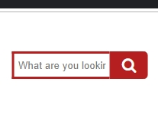 | 1. Click will open field to type 2. Klik diluar menutup bar search. 3. Menampilkan yang di cari | 1. OK 2. OK 3. Not Working 4. Not Working |  | Masih susah untuk menghubungkan google search untuk mengenali web. | No issue
Get Started Button |  | 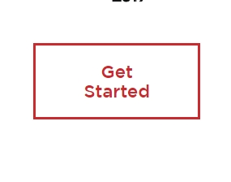 | 1. Click untuk mengarah ke section about. | 1.OK
Navbar muncul |  |  | 1. Scroll hingga bagian heading web hilang, kemudian navbar muncul. | 1.OK
Embed video |  | 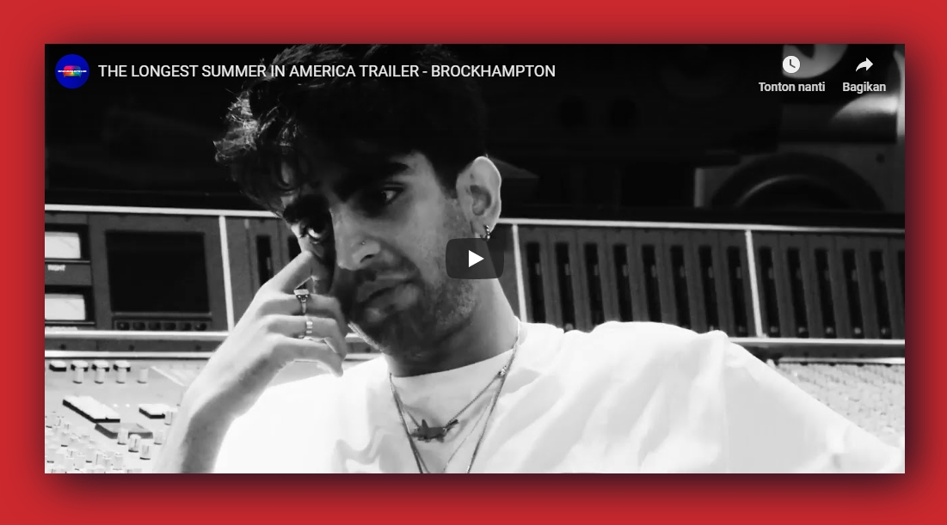 | 1. Video pada bagian "about". | 1.Video dapat diputar |  | Tidak dapat menggunakan link direct dari yt, harus menggunakan embed code.

Members hover |  |  | 1. Terdapat transition ketika hover box member. | 1.OK
Know More button to Members Page |  |  | 1. Click untuk mengarah ke page members. 2. Transisi opacity redup ke terang. | 1. OK 2.OK
Albums |  | 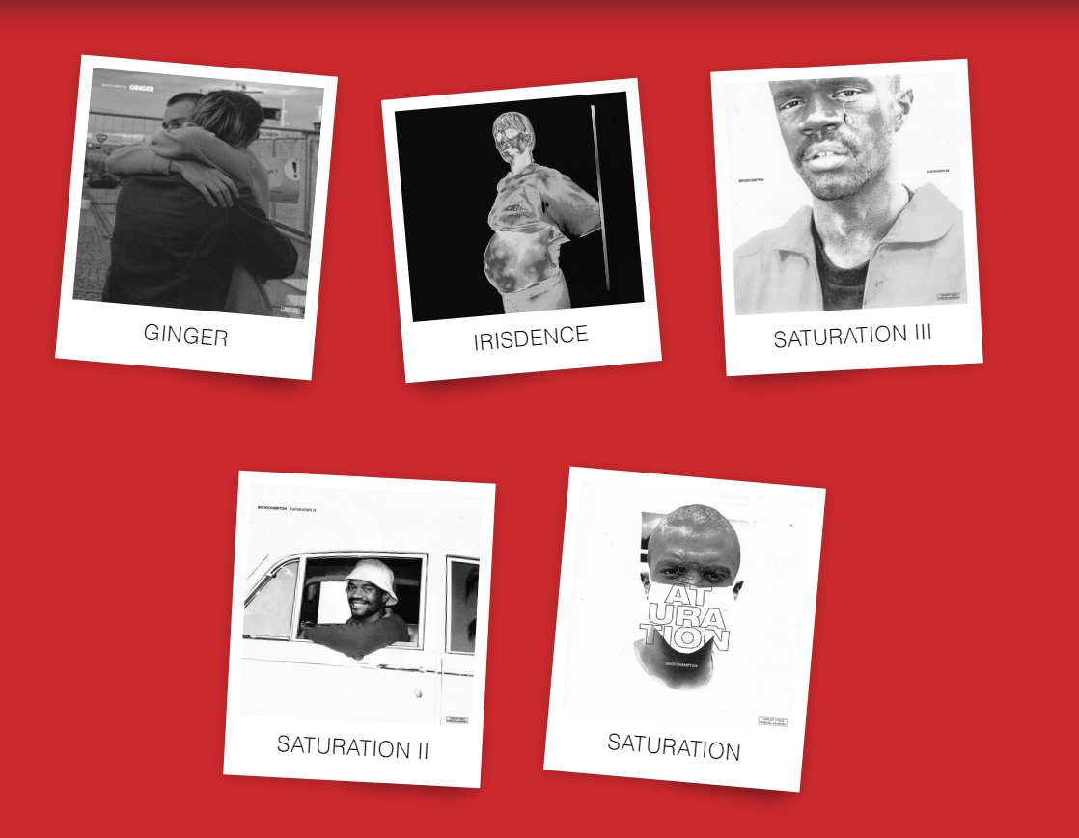 | 1.Hover untuk zoom in object. 2. Transisi warna grayscale ke berwarna. | 1. OK 2.OK |  | Tidak dapat mengarah ke page albums, blum ada page albums
Footer |  |  | 1. Terdapat social media button. 2. Button dapat di klik, dan mengarah ke page sesuai social media | 1.OK 2.OK

UAT for Flow | Shop Page (BROCKHAMPTON) |  |  |  | Tio Alfandri
Date | 15 April 2020

Tester Category | Common |  | *) Categories your test subject here

Elements |  | Screenshot | Actions | Tested |  | Notes on Layout | Notes on Color
Home Page button |  |  | 1. Klik jika ingin balik ke home page | 1. OK |  |  | No issue
Navbar muncul |  | 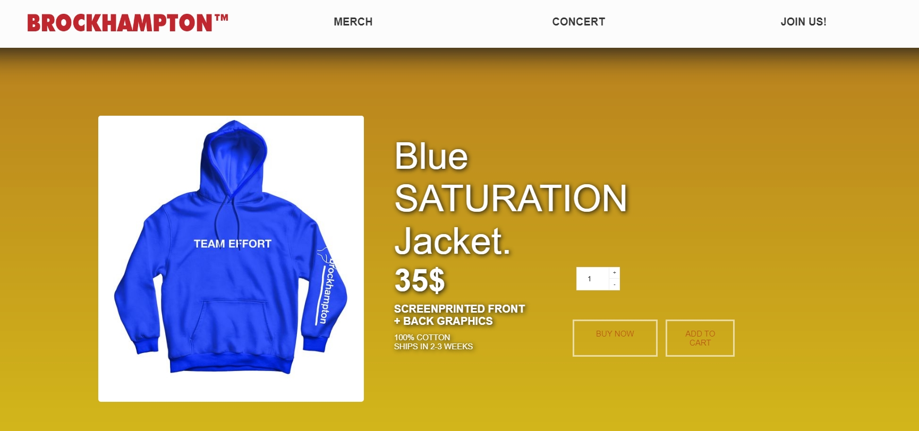 | 1. Scroll hingga bagian heading web hilang, kemudian navbar muncul. | 1.OK
Quantity js. |  |  | 1.dapat menambah dan mengurangi jumlah. | 1.OK
Buy Now & Add to Cart |  |  | 1. Dapat di klik. 2. Mengarah ke sebuah page/script lainnya | 1.OK 2.Not Working
Another Product Js. |  | 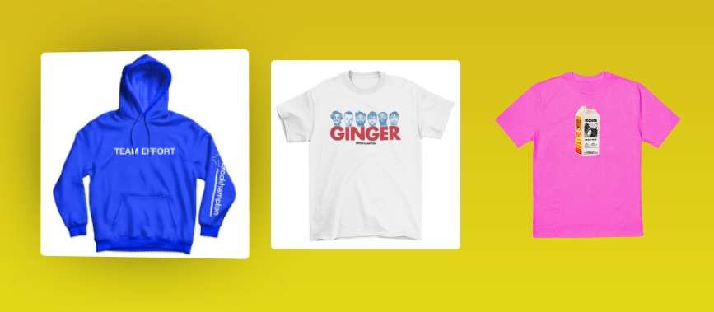 | 1. Mengganti display product, dan dapat diganti terus menerus dalam 1 page | 1.OK
Back to Home |  |  | 1.Back to Home button, agar tidak capek scroll (dapat di klik di navbar juga) | 1. OK 2.OK

UAT for Flow | Join Us Page (BROCKHAMPTON) |  |  |  | Tio Alfandri
Date | 15 April 2020

Tester Category | Common |  | *) Categories your test subject here

Elements |  | Screenshot | Actions | Tested |  | Notes on Layout | Notes on Color
Home Page button (Berupa logo) |  |  | 1. Klik jika ingin balik ke home page | 1. OK |  |  | No issue
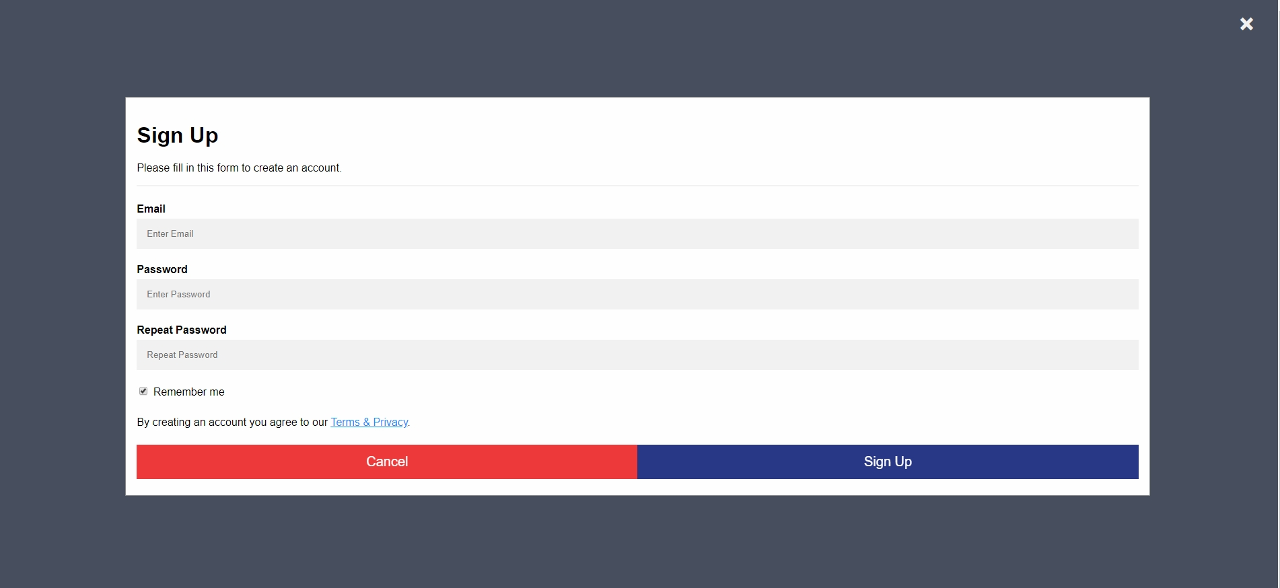 Sign Up Button |  |  | 1. Hover opacity 2.Onclick akan memunculkan Modal berupa form sign up 3.Modal dapat ditutup dengan klik bagian luar atau tombol close. | 1.OK 2.OK 3.OK

